상품제안서
물고기발매트 린넨마 발매트 욕실매트 | 상품코드: F28538

 |  |  |  |  |  |  | 02-412-0044 | www.easy1.co.kr
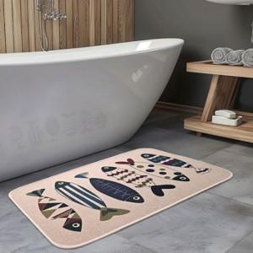

【상세/제작정보】 | .

【인쇄/포장옵션】 | 실크 / 포장불가능

【공급단가】 | 수량 | 60~ | 120~ | 500~ | 1,000~ | 2,000~
*VAT별도 | 단가 | 6,250원 | 6,150원 | 6,000원 | 5,850원 | 5,750원

【상품 URL】 | https://dev.easy1.co.kr:443/src/goods_detail.php?gdno=28538

